Sheet1
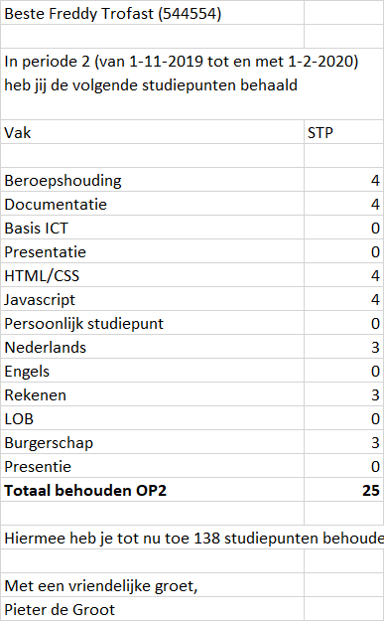
NV0 | NV1 |  | NV2
Puntenoverzicht | Puntenoverzicht | Vak | Puntenoverzicht | Vak | Student | Docent | Periode
Studentnummer | Studentnummer | Vak | Studentnummer | Vak | Studentnummer | DocentID | Periode
Studentnaam | StudentVoornaam | STP | Periode | STP | StudentVoornaam | VoornaamDocent | Begindatum
Periode | StudentAchternaam |  | Vak |  | StudentAchternaam | AchternaamDocent | Einddatum
Vak | Periode |  | DocentID
STP | Vak
Begindatum | Begindatum
Einddatum | Einddatum
Naam Docent | VoornaamDocent
 | AchternaamDocent

Sheet2
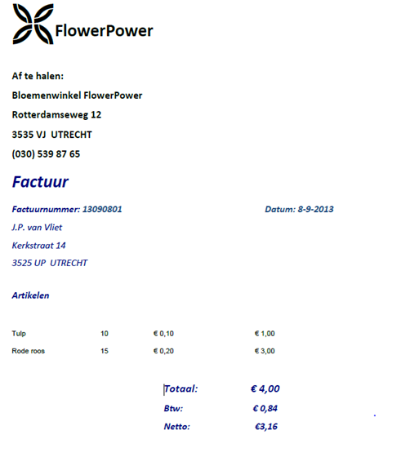
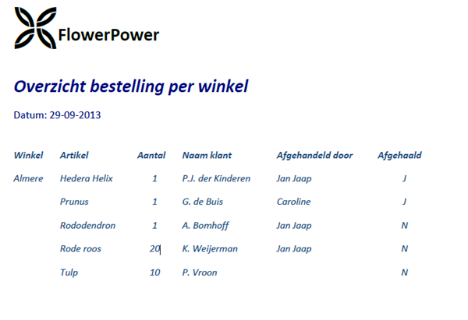
NV0

